行政事業レビューシート
 |  |  |  |  |  |  |  |  |  |  |  |  |  |  |  |  |  |  |  |  |  |  |  | 事業番号 |  |  |  |  |  | 0108
令和2年度行政事業レビューシート |  |  |  |  |  |  |  |  |  |  |  |  |  |  |  |  |  |  |  |  |  |  | （ | 環境省 |  |  |  |  |  |  |  |  | ）
事業名 |  |  |  | 微小粒子状物質（PM2.5）等総合対策費 |  |  |  |  |  |  |  |  |  |  | 担当部局庁 |  |  |  |  | 水・大気環境局 |  |  |  |  |  |  |  | 作成責任者
事業開始年度 |  |  |  | 平成20年度 |  |  |  |  | 事業終了 （予定）年度 |  |  |  | 終了予定なし |  | 担当課室 |  |  |  |  | 大気環境課 |  |  |  |  |  |  |  | 大気環境課長 長坂 雄一
会計区分 |  |  |  | 一般会計
根拠法令 （具体的な 条項も記載） |  |  |  | 環境基本法第16条 大気汚染防止法第３条及び第22,23,24条 |  |  |  |  |  |  |  |  |  |  | 関係する 計画、通知等 |  |  |  |  | 常時監視に係る事務処理基準 環境大気常時監視マニュアル
主要政策・施策 |  |  |  | - |  |  |  |  |  |  |  |  |  |  | 主要経費 |  |  |  |  | その他の事項経費
事業の目的 （目指す姿を簡潔に。3行程度以内） |  |  |  | 微小粒子状物質（PM2.5）について的確な注意喚起を実施すること等により、国民の安全・安心の確保を図るとともに、環境基準の達成に向け、現象解明や削減対策の検討を行い、PM2.5等の対策を推進する。
事業概要 （5行程度以内。別添可） |  |  |  | PM2.5について排出抑制策の検討・実施を進めるとともに、種々の対策に総合的に取り組むために、大気環境モニタリングの充実、発生源情報の整備、シミュレーションモデルの高度化等を実施する。また、光化学オキシダントについても、PM2.5対策と共通した課題が多いことに留意しつつ、着実に対策を進めていく。
実施方法 |  |  |  | 委託・請負
予算額・ 執行額 （単位:百万円） |  |  |  |  |  |  |  |  |  |  | 平成29年度 |  |  | 30年度 |  |  |  |  | 令和元年度 |  |  |  |  |  | 2年度 |  |  |  | 3年度要求
 |  |  |  | 予算の状況 |  | 当初予算 |  |  |  |  | 524 |  |  | 512 |  |  |  |  | 521 |  |  |  |  |  | 492 |  |  |  | 452
 |  |  |  |  |  | 補正予算 |  |  |  |  | - |  |  | - |  |  |  |  | - |  |  |  |  |  | -
 |  |  |  |  |  | 前年度から繰越し |  |  |  |  | - |  |  | - |  |  |  |  | - |  |  |  |  |  | -
 |  |  |  |  |  | 翌年度へ繰越し |  |  |  |  | - |  |  | - |  |  |  |  | - |  |  |  |  |  | -
 |  |  |  |  |  | 予備費等 |  |  |  |  | - |  |  | - |  |  |  |  | - |  |  |  |  |  | -
 |  |  |  |  |  | 計 |  |  |  |  | 524 |  |  | 512 |  |  |  |  | 521 |  |  |  |  |  | 492 |  |  |  | 452
 |  |  |  | 執行額 |  |  |  |  |  |  | 489 |  |  | 495 |  |  |  |  | 477
 |  |  |  | 執行率（％） |  |  |  |  |  |  | 93% |  |  | 97% |  |  |  |  | 92%
 |  |  |  | 当初予算＋補正予算に対する執行額の割合（％） |  |  |  |  |  |  | 93% |  |  | 97% |  |  |  |  | 92%
令和2・3年度 予算内訳 （単位：百万円） |  |  |  | 歳出予算目 |  |  |  |  |  |  | 2年度当初予算 |  |  | 3年度要求 |  |  |  |  | 主な増減理由
 |  |  |  | 環境保全調査費 |  |  |  |  |  |  | 492 |  |  | 452 |  |  |  |  | 調査・分析に係る業務の見直しによる減額。
 |  |  |  | 土地建物借料 |  |  |  |  |  |  | 0 |  |  | 0

 |  |  |  | 計 |  |  |  |  |  |  | 492 |  |  | 452
成果目標及び 成果実績 （アウトカム） |  |  |  | 定量的な成果目標 |  |  |  |  |  |  | 成果指標 |  |  |  |  |  | 単位 |  |  | 平成29年度 |  |  | 30年度 |  |  | 令和元年度 |  | 中間目標 |  |  | 目標最終年度
 |  |  |  |  |  |  |  |  |  |  |  |  |  |  |  |  |  |  |  |  |  |  |  |  |  |  |  | 2 |  | 年度 |  | 年度
 |  |  |  | 「政策パッケージ」における取組の基盤となる事業（４類型※）について、各々の成果を取りまとめる。（※別事業である健康影響に関する知見の集積を除く） |  |  |  |  |  |  | PM2.5の総合的な対策に必要な科学的知見の充実を図るための基盤となる4事業について、取組が進展した事業数の割合。 |  |  |  | 成果実績 |  | 事業 |  |  | 4 |  |  | 4 |  |  | 4 |  | - |  |  | -
 |  |  |  |  |  |  |  |  |  |  |  |  |  |  | 目標値 |  | 事業 |  |  | 4 |  |  | 4 |  |  | 4 |  | 4 |  |  | -
 |  |  |  |  |  |  |  |  |  |  |  |  |  |  | 達成度 |  | ％ |  |  | 100 |  |  | 100 |  |  | 100 |  | - |  |  | -
根拠として用いた 統計・データ名 （出典） |  |  |  | 「PM2.5に関する総合的な取組（政策パッケージ）」（平成25年12月公表） <https://www.env.go.jp/air/osen/pm/conf/conf02-00/ref01.pdf>

成果目標及び 成果実績 （アウトカム） |  |  |  | 定量的な成果目標 |  |  |  |  |  |  | 成果指標 |  |  |  |  |  | 単位 |  |  | 平成29年度 |  |  | 30年度 |  |  | 令和元年度 |  | 中間目標 |  |  | 目標最終年度
 |  |  |  |  |  |  |  |  |  |  |  |  |  |  |  |  |  |  |  |  |  |  |  |  |  |  |  | 2 |  | 年度 |  | 年度
 |  |  |  | 「政策パッケージ」の1つの目標である国民の安全・安の確保のため、適確なPM2.5注意喚起の実施を目指す。 |  |  |  |  |  |  | 「注意喚起のための暫定的な指針」「（平成25年）に基づき、適切に注意喚起された割合。 |  |  |  | 成果実績 |  | ％ |  |  | 100 |  |  | 100 |  |  | 100 |  | - |  |  | -
 |  |  |  |  |  |  |  |  |  |  |  |  |  |  | 目標値 |  | ％ |  |  | 100 |  |  | 100 |  |  | 100 |  | 100 |  |  | -
 |  |  |  |  |  |  |  |  |  |  |  |  |  |  | 達成度 |  | ％ |  |  | 100 |  |  | 100 |  |  | 100 |  | - |  |  | -
根拠として用いた 統計・データ名 （出典） |  |  |  | 環境省ホームページに掲載 <https://www.env.go.jp/council/07air-noise/y078-07/mat801.pdf＞

成果目標及び 成果実績 （アウトカム） |  |  |  | 定量的な成果目標 |  |  |  |  |  |  | 成果指標 |  |  |  |  |  | 単位 |  |  | 平成29年度 |  |  | 30年度 |  |  | 令和元年度 |  | 中間目標 |  |  | 目標最終年度
 |  |  |  |  |  |  |  |  |  |  |  |  |  |  |  |  |  |  |  |  |  |  |  |  |  |  |  | 2 |  | 年度 |  | 年度
 |  |  |  | 国民の安全・安心の確保のため、適確な光化学オキシダント注意報等の実施を目指す。 |  |  |  |  |  |  | 光化学オキシダント注意報等発令延日数３カ年異動平均値が96日（平成27年度実績）より低いこと |  |  |  | 成果実績 |  | 日数 |  |  | 78 |  |  | 71 |  |  | 89 |  | - |  |  | -
 |  |  |  |  |  |  |  |  |  |  |  |  |  |  | 目標値 |  | 日数 |  |  | 96 |  |  | 96 |  |  | 96 |  | 96 |  |  | -
 |  |  |  |  |  |  |  |  |  |  |  |  |  |  | 達成度 |  | ％ |  |  | 100 |  |  | 100 |  |  | 100 |  | - |  |  | -
根拠として用いた 統計・データ名 （出典） |  |  |  | 環境省ホームページ及び「光化学大気汚染関係資料」に掲載 <https://www.env.go.jp/air/osen/photochemi.html>

活動指標及び 活動実績 （アウトプット） |  |  |  | 活動指標 |  |  |  |  |  |  |  |  |  |  |  |  | 単位 |  |  | 平成29年度 |  |  | 30年度 |  |  | 令和元年度 |  | 2年度 活動見込 |  |  | 3年度 活動見込
 |  |  |  | PM2.5自動測定機によるモニタリング地点数（国設局・酸性雨局） |  |  |  |  |  |  |  |  |  |  | 活動実績 |  | 地点 |  |  | 24 |  |  | 24 |  |  | 20 |  | - |  |  | -
 |  |  |  |  |  |  |  |  |  |  |  |  |  |  | 当初見込み |  | 地点 |  |  | 24 |  |  | 24 |  |  | 20 |  | 20 |  |  | -
単位当たり コスト |  |  |  | 算出根拠 |  |  |  |  |  |  |  |  |  |  |  |  | 単位 |  |  | 平成29年度 |  |  | 30年度 |  |  | 令和元年度 |  | 2年度活動見込
 |  |  |  | PM2.5濃度モニタリング費用（百万円／地点数） |  |  |  |  |  |  |  |  |  |  | 単位当たり コスト |  | 百万円 |  |  | 6 |  |  | 6 |  |  | 7 |  | 7
 |  |  |  |  |  |  |  |  |  |  |  |  |  |  | 計算式 |  | 左記のとおり |  |  | 149百万円／24地点 |  |  | 137百万円／24地点 |  |  | 137百万円／20地点 |  | 137百万円/20地点
政策評価、新経済・財政再生計画との関係 | 政策評価 | 政策 |  | -
 |  | 施策 |  | ３.大気・水・土壌環境等の保全
 |  | 測定指標 |  | 定量的指標 |  |  |  |  |  |  |  |  |  |  |  |  | 単位 |  |  | 平成29年度 |  |  | 30年度 |  |  | 令和元年度 |  | 中間目標 |  |  | 目標年度
 |  |  |  |  |  |  |  |  |  |  |  |  |  |  |  |  |  |  |  |  |  |  |  |  |  |  |  | - |  | 年度 | - | 年度
 |  |  |  | 全国の一般環境大気測定局におけるPM2.5の環境基準達成率（％） |  |  |  |  |  |  |  |  |  |  | 実績値 |  | ％ |  |  | 90 |  |  | 94 |  |  | - |  | - |  |  | -
 |  |  |  |  |  |  |  |  |  |  |  |  |  |  | 目標値 |  | ％ |  |  | 100 |  |  | 100 |  |  | 100 |  | - |  |  | -

 |  | 本事業の成果と上位施策・測定指標との関係
 |  | PM2.5対策については、平成25年12月「PM2.5に関する総合的な取組（政策パッケージ）」に基づき、科学的知見の充実を図りつつ、総合的な取組を進めることとしている。本予算で実施する施策は、大気環境モニタリングの充実、発生源情報の整備、シミュレーションモデルの高度化等、国内対策のための取組の基盤となる事業であり、環境基準の達成率の向上には必要不可欠である。

 | 新経済・財政再生計画改革工程表 2019 | 取組事項 |  | 分野： |  |  | -
 |  | KPI (第一階層） |  | ＫＰＩ （第一階層） |  |  |  |  |  |  |  |  |  |  |  |  | 単位 |  |  | 計画開始時 |  |  | 元年度 |  |  | 2年度 |  | 中間目標 |  |  | 目標最終年度
 |  |  |  |  |  |  |  |  |  |  |  |  |  |  |  |  |  |  |  | - | 年度 |  |  |  |  |  |  | - |  | 年度 | - | 年度
 |  |  |  | - |  |  |  |  |  |  |  |  |  |  | 成果実績 |  | - |  |  | - |  |  | - |  |  | - |  | - |  |  | -
 |  |  |  |  |  |  |  |  |  |  |  |  |  |  | 目標値 |  | - |  |  | - |  |  | - |  |  | - |  | - |  |  | -
 |  |  |  |  |  |  |  |  |  |  |  |  |  |  | 達成度 |  | ％ |  |  | - |  |  | - |  |  | - |  | - |  |  | -
 |  | KPI (第二階層） |  | ＫＰＩ （第二階層） |  |  |  |  |  |  |  |  |  |  |  |  | 単位 |  |  | 計画開始時 |  |  | 元年度 |  |  | 2年度 |  | 中間目標 |  |  | 目標最終年度
 |  |  |  |  |  |  |  |  |  |  |  |  |  |  |  |  |  |  |  | - | 年度 |  |  |  |  |  |  | - |  | 年度 | - | 年度
 |  |  |  | - |  |  |  |  |  |  |  |  |  |  | 成果実績 |  | - |  |  | - |  |  | - |  |  | - |  | - |  |  | -
 |  |  |  |  |  |  |  |  |  |  |  |  |  |  | 目標値 |  | - |  |  | - |  |  | - |  |  | - |  | - |  |  | -
 |  |  |  |  |  |  |  |  |  |  |  |  |  |  | 達成度 |  | ％ |  |  | - |  |  | - |  |  | - |  | - |  |  | -
 |  | 本事業の成果と取組事項・KPIとの関係
 |  | -

事業所管部局による点検・改善
 | 項 目 |  |  |  |  |  |  |  |  |  |  |  |  |  |  |  |  |  | 評 価 |  | 評価に関する説明
国費投入の必要性 | 事業の目的は国民や社会のニーズを的確に反映しているか。 |  |  |  |  |  |  |  |  |  |  |  |  |  |  |  |  |  | ○ |  | PM2.5については、国民の関心が高く、適確な注意喚起の情報提供を求めるニーズも高い。
 | 地方自治体、民間等に委ねることができない事業なのか。 |  |  |  |  |  |  |  |  |  |  |  |  |  |  |  |  |  | ○ |  | 大気汚染防止法第22条により、各都道府県は大気の汚染状況を常時監視し、国（環境大臣）に報告することになっているもの。
 | 政策目的の達成手段として必要かつ適切な事業か。政策体系の中で優先度の高い事業か。 |  |  |  |  |  |  |  |  |  |  |  |  |  |  |  |  |  | ○ |  | PM2.5のように、全国的に環境基準達成率が低い大気汚染物質の対策については、国が調査・研究・対策の検討を行う必要がある。
事業の効率性 | 競争性が確保されているなど支出先の選定は妥当か。 |  |  |  |  |  |  |  |  |  |  |  |  |  |  |  |  |  | ○ |  | 必要な機器を所持している組織が一つしかない等のため、随意契約としている。一般競争において、PM2.5に係る業務を遂行するに当たっては、高い専門性及び技術力を有する必要があることが多く一者応札となってしまうケースが見られた。 また、昨年度一者応札だったものは、公告期間の延長等の改善を図り適正な競争に努めた。
 |  | 一般競争契約、指名競争契約又は随意契約（企画競争）による支出のうち、一者応札又は一者応募となったものはないか。 |  |  |  |  |  |  |  |  |  |  |  |  |  |  |  |  | 有
 |  | 競争性のない随意契約となったものはないか。 |  |  |  |  |  |  |  |  |  |  |  |  |  |  |  |  | 有
 | 受益者との負担関係は妥当であるか。 |  |  |  |  |  |  |  |  |  |  |  |  |  |  |  |  |  | ‐ |  | -
 | 単位当たりコスト等の水準は妥当か。 |  |  |  |  |  |  |  |  |  |  |  |  |  |  |  |  |  | ○ |  | 本費用は継続的なものであり、コスト削減の可能性について検討し、可能な範囲でコスト削減に努めている。
 | 資金の流れの中間段階での支出は合理的なものとなっているか。 |  |  |  |  |  |  |  |  |  |  |  |  |  |  |  |  |  | ‐ |  | -
 | 費目・使途が事業目的に即し真に必要なものに限定されているか。 |  |  |  |  |  |  |  |  |  |  |  |  |  |  |  |  |  | ○ |  | 費目・使途について適合している。
 | 不用率が大きい場合、その理由は妥当か。（理由を右に記載） |  |  |  |  |  |  |  |  |  |  |  |  |  |  |  |  |  | ‐ |  | -
 | 繰越額が大きい場合、その理由は妥当か。（理由を右に記載） |  |  |  |  |  |  |  |  |  |  |  |  |  |  |  |  |  | ‐ |  | -
 | その他コスト削減や効率化に向けた工夫は行われているか。 |  |  |  |  |  |  |  |  |  |  |  |  |  |  |  |  |  | ○ |  | 市場価格や民間でのコスト等の調査を行った上で予定価格を作成し、調達価格の適正化に向けた工夫をしている。
事業の有効性 | 成果実績は成果目標に見合ったものとなっているか。 |  |  |  |  |  |  |  |  |  |  |  |  |  |  |  |  |  | ○ |  | 成果実績は各種分析等に利用され、成果目標に見合ったものとなっている。
 | 事業実施に当たって他の手段・方法等が考えられる場合、それと比較してより効果的あるいは低コストで実施できているか。 |  |  |  |  |  |  |  |  |  |  |  |  |  |  |  |  |  | ○ |  | PM2.5の総合的な対策に必要な科学的知見の充実を図るための基盤事業として、外部専門家等の意見を聞きながら、より効果的な事業を実施している。
 | 活動実績は見込みに見合ったものであるか。 |  |  |  |  |  |  |  |  |  |  |  |  |  |  |  |  |  | ○ |  | 毎年度、見込み通りの調査業務を実施し、見込みに見合ったものとなっている。
 | 整備された施設や成果物は十分に活用されているか。 |  |  |  |  |  |  |  |  |  |  |  |  |  |  |  |  |  | ○ |  | 成果物は、審議会資料等として十分に活用されている。
関連事業 | 関連する事業がある場合、他部局・他府省等と適切な役割分担を行っているか。（役割分担の具体的な内容を各事業の右に記載） |  |  |  |  |  |  |  |  |  |  |  |  |  |  |  |  |  | ‐ |  | -
 | 所管府省名 |  |  | 事業番号 |  |  |  |  |  | 事業名
 |  |  |  |  |  |  | - |  |  | -

点検・改善結果 | 点検結果 |  |  | ・大気環境中のPM2.5濃度は改善傾向であり、光化学オキシダントについても、高濃度域では改善傾向にあることが示唆されている。 ・対策検討に必要なPM2.5等の成分分析データが累積されてきており、平成29年度からは通年のPM2.5成分分析を開始している。 ・また、シミュレーションモデルの高度化が進められており、燃料蒸発ガス対策等の新たな対策の実施が推進されている。
 | 改善の 方向性 |  |  | ・PM2.5や光化学オキシダントによる汚染の更なる改善に向け、引き続き必要な対策について精査し、効率的・効果的に実施していく。 ・特に、蓄積された成分分析データを解析し、PM2.5等の発生源寄与割合の把握を進め、新たな対策を検討・具体化していく。 ・一者応札の改善に向けて、引き続き公告期間の延長等の見直しを図り、適正な競争の実施に努める。
外部有識者の所見
外部有識者点検対象外
行政事業レビュー推進チームの所見
事業内容の 一部改善 |  |  | PM2.5や光化学オキシダントによる汚染の更なる改善に向け、事業を効率的かつ効果的に実施するよう努めること。これまでの成果を踏まえ、コストを削減できるところがないか検討する。また、仕様書の見直しや公告期間の延長等により、一者応札の改善を図ること。
所見を踏まえた改善点/概算要求における反映状況
執行等改善 |  |  | PM2.5や光化学オキシダントによる汚染の更なる改善に向け、継続している調査・分析について見直しを実施した。また、検討業務に関しても、事業を効率的かつ効果的に実施するため引き続き見直しを進めていく。 一者応札の改善に向けては、業務の見直しに伴う仕様書の変更や公告期間の延長等により、適正な競争の実施、予算の執行に努めている。
備考

関連する過去のレビューシートの事業番号
平成22年度 |  | - |  |  |  |  |  |  |  | 平成23年度 |  | 038 |  |  |  | 平成24年度 |  |  |  | 039 |  |  |  |  |  |  | 平成25年度 |  | 089
平成26年度 |  | 090 |  |  |  |  |  |  |  | 平成27年度 |  | 099 |  |  |  | 平成28年度 |  |  |  | 097 |  |  |  |  |  |  | 平成29年度 |  | 113
平成30年度 |  | 111
平成31年度 |  | 環境省 |  |  | ( |  |  | 0105 |  |  | )
資金の流れ （資金の受け取り先が何を行っているかについて補足する） （単位：百万円） |  |  |  | ※令和元年度実績を記入。執行実績がない新規事業、新規要求事業については現時点で予定やイメージを記入。
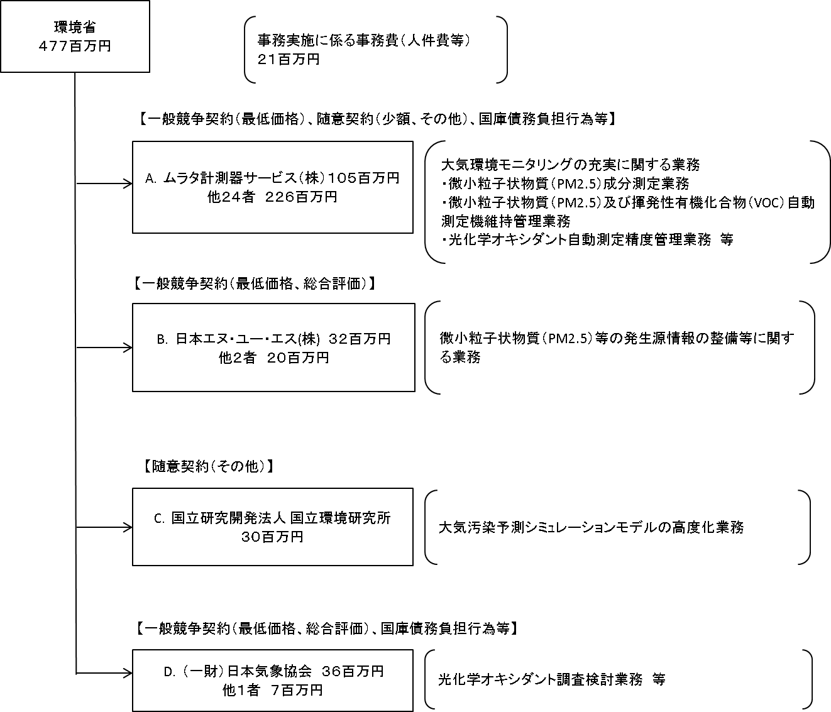

費目・使途 （「資金の流れ」においてブロックごとに最大の金額が支出されている者について記載する。費目と使途の双方で実情が分かるように記載） |  |  |  | A.ムラタ計測器サービス（株） |  |  |  |  |  |  |  |  |  |  |  |  |  | B.日本エヌ・ユー・エス(株)
 |  |  |  | 費 目 |  |  |  | 使 途 |  |  |  |  |  |  | 金 額 (百万円） |  |  | 費 目 |  |  |  | 使 途 |  |  |  |  |  |  |  |  | 金 額 (百万円）
 |  |  |  | 調査費等 |  |  |  | 調査等 |  |  |  |  |  |  | 66 |  |  | 調査費 |  |  |  | 調査等 |  |  |  |  |  |  |  |  | 20
 |  |  |  |  |  |  |  |  |  |  |  |  |  |  |  |  |  | 外部委託費 |  |  |  | PM2.5成分分析の精度向上等 |  |  |  |  |  |  |  |  | 9
 |  |  |  |  |  |  |  |  |  |  |  |  |  |  |  |  |  | その他 |  |  |  | 一般管理費、消費税 |  |  |  |  |  |  |  |  | 3

 |  |  |  | 計 |  |  |  |  |  |  |  |  |  |  | 66 |  |  | 計 |  |  |  |  |  |  |  |  |  |  |  |  | 32
 |  |  |  | C.国立研究開発法人 国立環境研究所 |  |  |  |  |  |  |  |  |  |  |  |  |  | D.（一財）日本気象協会
 |  |  |  | 費 目 |  |  |  | 使 途 |  |  |  |  |  |  | 金 額 (百万円） |  |  | 費 目 |  |  |  | 使 途 |  |  |  |  |  |  |  |  | 金 額 (百万円）
 |  |  |  | 雑役務費 |  |  |  | 検討、調査業務、機器保守等 |  |  |  |  |  |  | 11 |  |  | 人件費 |  |  |  | 解析・検討等 |  |  |  |  |  |  |  |  | 16
...

